SMS
STYLE# |  | 118591
DESCRIPTION |  | Stussy Applique Hood
COLOR |  | FA25
SIZE |  | M | DATE: 4/8/2025

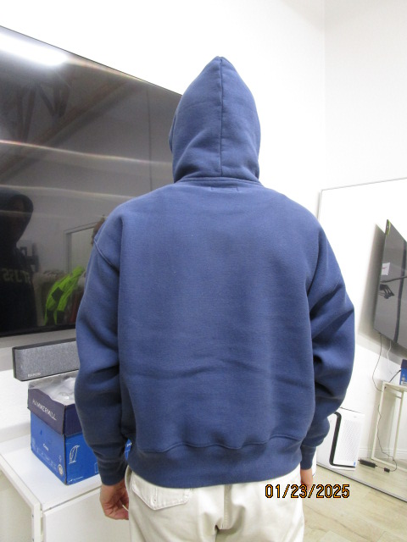
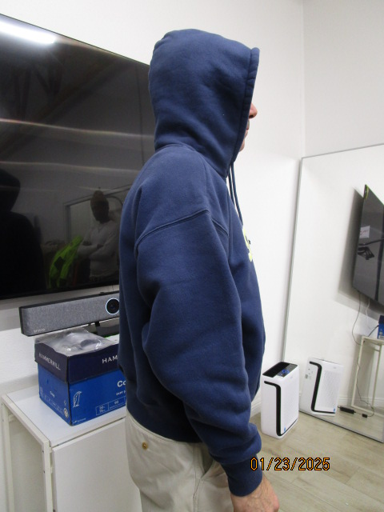
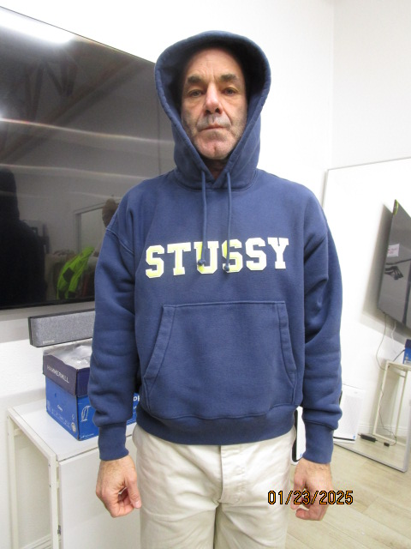
 | PICTURES FRONT

PPS
STYLE# |  | 118591
DESCRIPTION |  | Stussy Applique Hood
COLOR |  | FA25
SIZE |  | M | DATE: 4/8/2025

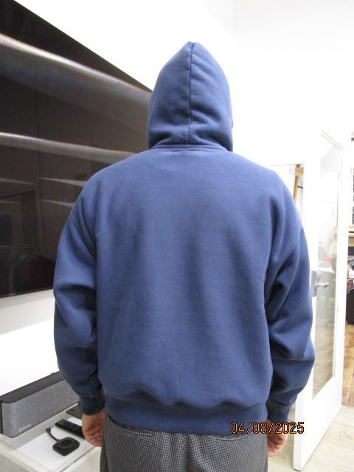
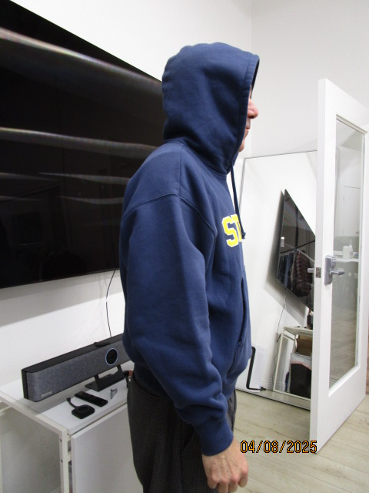
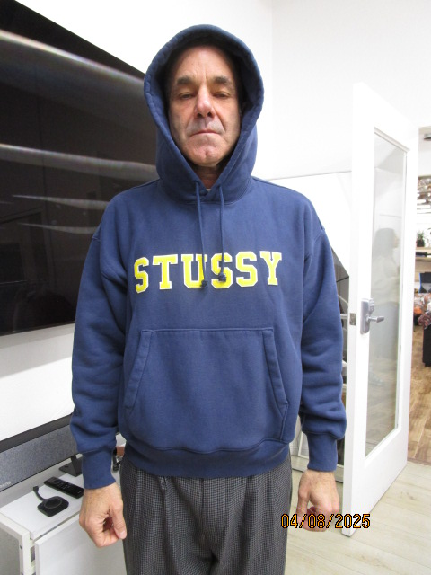
 | PICTURES FRONT

